ScreenFlow
Main画面样式


 |  |  | 鸟类

 |  |  | 时间段
 |  |  | 2015-03-01

 |  |  | 2015-04-01

 |  |  | 确认

点击“鸟类”按钮后，弹出可选择鸟类的对话框

 | bird1
 | bird1
 | bird2
 | bird3
 | bird4
 | bird5
 | bird6
 | bird7
 | bird8

 |  | 确认

选择时间段后，点击Main画面的确认按钮

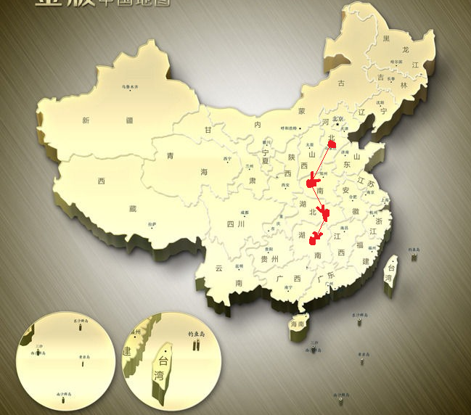
 |  |  | bird3

 |  |  | 时间段
 |  |  | 2015-03-01

 |  |  | 2015-04-01

 |  |  | 确认

